גיליון1
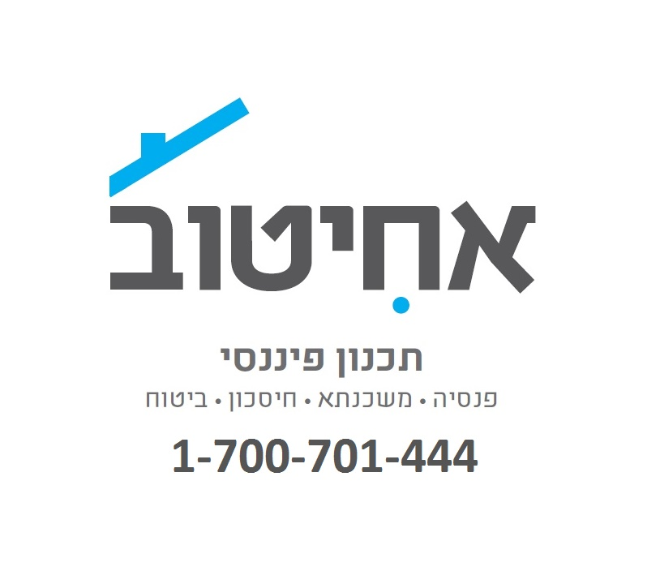
רווח שנתי לפני מס | ₪ 200,000 | 10551

קרן פנסיה/קופת גמל
הפקדה מינימלית בכדי לא לקבל קנס | ₪ 10,762
לצורך מיצוי הטבות המס* כדאי להפקיד** | ₪ 33,000

קרן השתלמות
הפקדה מקסימלית לצורך הפחתת מס הכנסה וביטוח לאומי | ₪ 9,000
הפקדה של 18,600 ₪ תזכה בפטור ממס רווחי הון

לקבלת ייעוץ אובייקטיבי בבחירת תכנית פנסיה והשתלמות והוזלת דמי ניהול חייגו לאחיטוב תכנון פיננסי

1-700-701-444

* הסכום חושב בהנחה והנכם חייבים במס הכנסה.
** במידה ויש לכם ביטוחי חיים (כולל ביטוחי משכנתא) ניתן לקזז את התשלום עליהם מסכום זה (עד לשליש מהסכום)

